Reajuste - Teto ANTT FCA
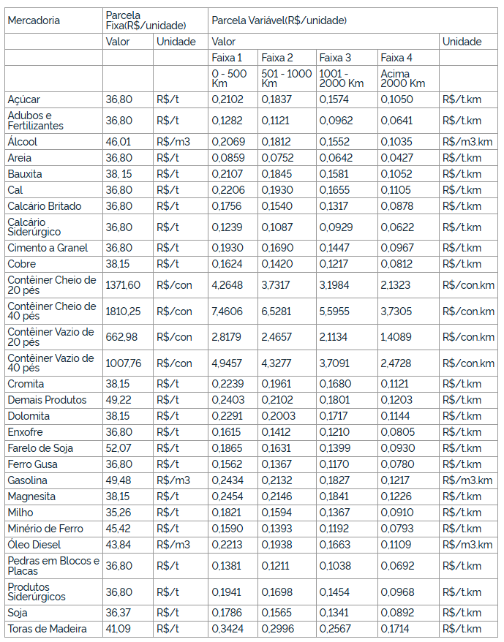
Ano/Período
01 set de 2011 a 31 ago de 2015 | Resolução Nº 5.138, de 14 de julho de 2016
Tabela | Valor | Unidade | Faixa 1 | Faixa 2 | Faixa 3 | Faixa 4 | Unidade
 |  |  | 0-500 km | 501-1000 km | 1001-2000 km | Acima 2000 km
Açúcar | 18.44 | R$/T | 0.1052 | 0.092 | 0.0788 | 0.0526 | R$/T.KM
Adubos e fertilizantes | 18.44 | R$/T | 0.0642 | 0.0561 | 0.0482 | 0.0321 | R$/T.KM
Álcool | 23.05 | R$/mc | 0.1037 | 0.0907 | 0.0778 | 0.0518 | R$/mc.KM
Areia | 18.44 | R$/T | 0.043 | 0.0376 | 0.0322 | 0.0214 | R$/T.KM
Bauxita | 19.11 | R$/T | 0.1056 | 0.0924 | 0.0792 | 0.0527 | R$/T.KM
Cal | 18.44 | R$/T | 0.1105 | 0.0967 | 0.0829 | 0.0552 | R$/T.KM
Calcário Britado | 18.44 | R$/T | 0.0879 | 0.077 | 0.066 | 0.044 | R$/T.KM
Calcário Siderúrgico | 18.44 | R$/T | 0.0621 | 0.0544 | 0.0465 | 0.031 | R$/T.KM
Cimento a granel | 18.44 | R$/T | 0.0967 | 0.0846 | 0.0725 | 0.0484 | R$/T.KM
Cobre | 19.11 | R$/T | 0.0813 | 0.0711 | 0.0609 | 0.0407 | R$/T.KM
Contêiner Cheio de 20 pés | 686.87 | R$/Con | 2.1357 | 1.8688 | 1.6018 | 1.0678 | R$/Con.KM
Contêiner Cheio de 40 pés | 906.54 | R$/Con | 3.7361 | 3.2692 | 2.8021 | 1.8681 | R$/Con.KM
Contêiner vazio de 20 pés | 332.01 | R$/Con | 1.4112 | 1.2348 | 1.0583 | 0.7055 | R$/Con.KM
Contêiner vazio de 40 pés | 504.67 | R$/Con | 2.4767 | 2.1672 | 1.8575 | 1.2384 | R$/Con.KM
Cromita | 19.11 | R$/T | 0.1121 | 0.0982 | 0.0841 | 0.0561 | R$/T.KM
Demais Produtos | 24.65 | R$/T | 0.1203 | 0.1052 | 0.0902 | 0.0602 | R$/T.KM
Dolomita | 19.11 | R$/T | 0.1147 | 0.1004 | 0.086 | 0.0573 | R$/T.KM
Enxofre | 18.44 | R$/T | 0.0808 | 0.0707 | 0.0606 | 0.0404 | R$/T.KM
Farelo de soja | 26.08 | R$/T | 0.0934 | 0.0817 | 0.0701 | 0.0466 | R$/T.KM
Ferro gusa | 18.44 | R$/T | 0.0782 | 0.0684 | 0.0587 | 0.039 | R$/T.KM
Gasolina | 24.78 | R$/mc | 0.1219 | 0.1067 | 0.0915 | 0.0609 | R$/mc.KM
Magnesita | 19.11 | R$/T | 0.1229 | 0.1075 | 0.0921 | 0.0615 | R$/T.KM
Milho | 17.65 | R$/T | 0.0912 | 0.0798 | 0.0684 | 0.0456 | R$/T.KM
Minério de Ferro | 22.74 | R$/T | 0.0796 | 0.0697 | 0.0597 | 0.0398 | R$/T.KM
Óleo diesel | 21.95 | R$/mc | 0.1109 | 0.0971 | 0.0833 | 0.0555 | R$/mc.KM
Pedras em blocos e placas | 18.44 | R$/T | 0.0693 | 0.0607 | 0.052 | 0.0347 | R$/T.KM
Produtos siderúrgicos | 18.44 | R$/T | 0.0972 | 0.085 | 0.0729 | 0.0485 | R$/T.KM
Soja | 18.21 | R$/T | 0.0895 | 0.0783 | 0.0672 | 0.0447 | R$/T.KM
Toras de madeira | 20.58 | R$/T | 0.1714 | 0.15 | 0.1286 | 0.0858 | R$/T.KM

Ano/Período
01 set de 2015 a 31 ago de 2017 | Resolução nº 5510, de 01 de novembro de 2017
Tabela | Valor | Unidade | Faixa 1 | Faixa 2 | Faixa 3 | Faixa 4 | Unidade
 |  |  | 0-500 km | 501-1000 km | 1001-2000 km | Acima 2000 km
Açúcar | 20.17 | R$/T | 0.1151 | 0.1007 | 0.0862 | 0.0575 | R$/T.KM
Adubos e fertilizantes | 20.17 | R$/T | 0.0703 | 0.0614 | 0.0527 | 0.0351 | R$/T.KM
Álcool | 25.22 | R$/mc | 0.1134 | 0.0993 | 0.0851 | 0.0567 | R$/mc.KM
Areia | 20.17 | R$/T | 0.047 | 0.0412 | 0.0352 | 0.0234 | R$/T.KM
Bauxita | 20.91 | R$/T | 0.1155 | 0.1011 | 0.0867 | 0.0577 | R$/T.KM
Cal | 20.17 | R$/T | 0.1209 | 0.1058 | 0.0907 | 0.0605 | R$/T.KM
Calcário Britado | 20.17 | R$/T | 0.0962 | 0.0843 | 0.0722 | 0.0481 | R$/T.KM
Calcário Siderúrgico | 20.17 | R$/T | 0.0679 | 0.0595 | 0.0509 | 0.034 | R$/T.KM
Cimento a granel | 20.17 | R$/T | 0.1058 | 0.0926 | 0.0793 | 0.053 | R$/T.KM
Cobre | 20.91 | R$/T | 0.089 | 0.0778 | 0.0667 | 0.0445 | R$/T.KM
Contêiner Cheio de 20 pés | 751.63 | R$/Con | 2.3371 | 2.0449 | 1.7528 | 1.1685 | R$/Con.KM
Contêiner Cheio de 40 pés | 992.01 | R$/Con | 4.0884 | 3.5774 | 3.0663 | 2.0443 | R$/Con.KM
Contêiner vazio de 20 pés | 363.31 | R$/Con | 1.5442 | 1.3512 | 1.1581 | 0.7721 | R$/Con.KM
Contêiner vazio de 40 pés | 552.25 | R$/Con | 2.7102 | 2.3715 | 2.0326 | 1.3551 | R$/Con.KM
Cromita | 20.91 | R$/T | 0.1227 | 0.1075 | 0.0921 | 0.0614 | R$/T.KM
Demais Produtos | 26.97 | R$/T | 0.1316 | 0.1151 | 0.0987 | 0.0659 | R$/T.KM
Dolomita | 20.91 | R$/T | 0.1255 | 0.1098 | 0.0941 | 0.0627 | R$/T.KM
Enxofre | 20.17 | R$/T | 0.0885 | 0.0774 | 0.0663 | 0.0442 | R$/T.KM
Farelo de soja | 28.54 | R$/T | 0.1022 | 0.0894 | 0.0767 | 0.051 | R$/T.KM
Ferro gusa | 20.17 | R$/T | 0.0856 | 0.0749 | 0.0642 | 0.0427 | R$/T.KM
Gasolina | 27.12 | R$/mc | 0.1334 | 0.1168 | 0.1001 | 0.0667 | R$/mc.KM
Magnesita | 20.91 | R$/T | 0.1345 | 0.1176 | 0.1008 | 0.0672 | R$/T.KM
Milho | 19.32 | R$/T | 0.0998 | 0.0874 | 0.0749 | 0.0499 | R$/T.KM
Minério de Ferro | 24.89 | R$/T | 0.0871 | 0.0763 | 0.0653 | 0.0435 | R$/T.KM
Óleo diesel | 24.02 | R$/mc | 0.1213 | 0.1062 | 0.0911 | 0.0607 | R$/mc.KM
Pedras em blocos e placas | 20.17 | R$/T | 0.0758 | 0.0664 | 0.0569 | 0.038 | R$/T.KM
Produtos siderúrgicos | 20.17 | R$/T | 0.1064 | 0.093 | 0.0797 | 0.0531 | R$/T.KM
Soja | 19.93 | R$/T | 0.0979 | 0.0857 | 0.0735 | 0.0489 | R$/T.KM
Toras de madeira | 22.52 | R$/T | 0.1876 | 0.1642 | 0.1407 | 0.0939 | R$/T.KM

Ano/Período
01 set de 2017 a 31 ago de 2020 | DELIBERAÇÃO Nº 1, DE 18 DE JANEIRO DE 2021
Tabela | Valor | Unidade | Faixa 1 | Faixa 2 | Faixa 3 | Faixa 4 | Unidade
 |  |  | 0-500 km | 501-1000 km | 1001-2000 km | Acima 2000 km
Açúcar | 26.43 | R$/T | 0.1509 | 0.1007 | 0.1320 | 0.0862 | R$/T.KM
Adubos e fertilizantes | 26.43 | R$/T | 0.0921 | 0.0614 | 0.0805 | 0.0527 | R$/T.KM
Álcool | 33.05 | R$/mc | 0.1486 | 0.0993 | 0.1301 | 0.0851 | R$/mc.KM
Areia | 26.43 | R$/T | 0.0616 | 0.0412 | 0.0540 | 0.0352 | R$/T.KM
Bauxita | 27.4 | R$/T | 0.1514 | 0.1011 | 0.1325 | 0.0867 | R$/T.KM
Cal | 26.43 | R$/T | 0.1585 | 0.1058 | 0.1387 | 0.0907 | R$/T.KM
Calcário Britado | 26.43 | R$/T | 0.1261 | 0.0843 | 0.1105 | 0.0722 | R$/T.KM
Calcário Siderúrgico | 26.43 | R$/T | 0.0890 | 0.0595 | 0.0780 | 0.0509 | R$/T.KM
Cimento a granel | 26.43 | R$/T | 0.1387 | 0.0926 | 0.1214 | 0.0793 | R$/T.KM
Cobre | 27.4 | R$/T | 0.1166 | 0.0778 | 0.1020 | 0.0667 | R$/T.KM
Contêiner Cheio de 20 pés | 985.09 | R$/Con | 3.0630 | 2.0449 | 2.6801 | 1.7528 | R$/Con.KM
Contêiner Cheio de 40 pés | 1300.13 | R$/Con | 5.3583 | 3.5774 | 4.6886 | 3.0663 | R$/Con.KM
Contêiner vazio de 20 pés | 476.16 | R$/Con | 2.0238 | 1.3512 | 1.7709 | 1.1581 | R$/Con.KM
Contêiner vazio de 40 pés | 476.16 | R$/Con | 3.5520 | 2.3715 | 3.1081 | 2.0326 | R$/Con.KM
Cromita | 27.4 | R$/T | 0.1608 | 0.1075 | 0.1409 | 0.0921 | R$/T.KM
Demais Produtos | 35.35 | R$/T | 0.1725 | 0.1151 | 0.1509 | 0.0987 | R$/T.KM
Dolomita | 27.4 | R$/T | 0.1645 | 0.1098 | 0.1439 | 0.0941 | R$/T.KM
Enxofre | 26.43 | R$/T | 0.1160 | 0.0774 | 0.1014 | 0.0663 | R$/T.KM
Farelo de soja | 37.4 | R$/T | 0.1339 | 0.0894 | 0.1172 | 0.0767 | R$/T.KM
Ferro gusa | 26.43 | R$/T | 0.1122 | 0.0749 | 0.0982 | 0.0642 | R$/T.KM
Gasolina | 35.54 | R$/mc | 0.1748 | 0.1168 | 0.1531 | 0.1001 | R$/mc.KM
Magnesita | 27.4 | R$/T | 0.1763 | 0.1176 | 0.1541 | 0.1008 | R$/T.KM
Milho | 25.32 | R$/T | 0.1308 | 0.1308 | 0.1145 | 0.0749 | R$/T.KM
Minério de Ferro | 32.62 | R$/T | 0.1142 | 0.0763 | 0.1000 | 0.0653 | R$/T.KM
Óleo diesel | 31.48 | R$/mc | 0.1590 | 0.1062 | 0.1392 | 0.0911 | R$/mc.KM
Pedras em blocos e placas | 26.43 | R$/T | 0.0993 | 0.0664 | 0.0870 | 0.0870 | R$/T.KM
Produtos siderúrgicos | 26.43 | R$/T | 0.1394 | 0.0930 | 0.1219 | 0.0797 | R$/T.KM
Soja | 26.12 | R$/T | 0.1283 | 0.0857 | 0.1123 | 0.0735 | R$/T.KM
Toras de madeira | 29.51 | R$/T | 0.2459 | 0.1642 | 0.2152 | 0.1407 | R$/T.KM

Ano/Período
01 set de 2020 a 31 ago de 2021 | DELIBERAÇÃO Nº 329, DE 1º DE OUTUBRO DE 2021
Tabela | Valor | Unidade | Faixa 1 | Faixa 2 | Faixa 3 | Faixa 4 | Unidade
 |  |  | 0-500 km | 501-1000 km | 1001-2000 km | Acima 2000 km
Açúcar | 33.88 | R$/t | 0.1935 | 0.1692 | 0.1449 | 0.0967 | R$/t.km
Adubos e Fertilizantes | 33.88 | R$/t | 0.1181 | 0.1032 | 0.0886 | 0.059 | R$/t.km
Álcool | 42.37 | R$/m³ | 0.1905 | 0.1668 | 0.1429 | 0.0953 | R$/m³.km
Areia | 33.88 | R$/t | 0.079 | 0.0692 | 0.0591 | 0.0394 | R$/t.km
Bauxita | 35.13 | R$/t | 0.1941 | 0.1699 | 0.1456 | 0.0969 | R$/t.km
Cal | 33.88 | R$/t | 0.2032 | 0.1778 | 0.1524 | 0.1017 | R$/t.km
Calcário Britado | 33.88 | R$/t | 0.1617 | 0.1417 | 0.1213 | 0.0808 | R$/t.km
Calcário Siderúrgico | 33.88 | R$/t | 0.1141 | 0.1 | 0.0855 | 0.0572 | R$/t.km
Cimento a Granel | 33.88 | R$/t | 0.1778 | 0.1556 | 0.1332 | 0.0891 | R$/t.km
Cobre | 35.13 | R$/t | 0.1495 | 0.1308 | 0.1121 | 0.0747 | R$/t.km
Contêiner Cheio de 20 Pés | 1262.94 | R$/con | 3.9269 | 3.436 | 2.9451 | 1.9633 | R$/con.km
Contêiner Cheio de 40 Pés | 1666.84 | R$/con | 6.8696 | 6.011 | 5.1522 | 3.435 | R$/con.km
Contêiner vazio de 20 Pés | 610.46 | R$/con | 2.5946 | 2.2704 | 1.9459 | 1.2973 | R$/con.km
Contêiner vazio de 40 Pés | 927.92 | R$/con | 4.5539 | 3.9848 | 3.4153 | 2.2769 | R$/con.km
Cromita | 35.13 | R$/t | 0.2062 | 0.1806 | 0.1547 | 0.1032 | R$/t.km
Demais Produtos | 45.32 | R$/t | 0.2212 | 0.1935 | 0.1659 | 0.1108 | R$/t.km
Dolomita | 35.13 | R$/t | 0.2109 | 0.1845 | 0.1581 | 0.1054 | R$/t.km
Enxofre | 33.88 | R$/t | 0.1487 | 0.13 | 0.1114 | 0.0742 | R$/t.km
Farelo de Soja | 47.95 | R$/t | 0.1717 | 0.1503 | 0.1288 | 0.0856 | R$/t.km
Ferro Gusa | 33.88 | R$/t | 0.1438 | 0.1259 | 0.1078 | 0.0718 | R$/t.km
Gasolina | 45.56 | R$/m³ | 0.2241 | 0.1963 | 0.1682 | 0.1121 | R$/m³.km
Magnesita | 35.13 | R$/t | 0.226 | 0.1976 | 0.1694 | 0.1129 | R$/t.km
Milho | 32.46 | R$/t | 0.1677 | 0.1468 | 0.1259 | 0.0838 | R$/t.km
Minério de Ferro | 41.82 | R$/t | 0.1464 | 0.1282 | 0.1097 | 0.0731 | R$/t.km
Óleo Diesel | 40.36 | R$/m³ | 0.2038 | 0.1785 | 0.1531 | 0.1021 | R$/m³.km
Pedras em Blocos e Placas | 33.88 | R$/t | 0.1273 | 0.1115 | 0.0956 | 0.0638 | R$/t.km
Produtos Siderúrgicos | 33.88 | R$/t | 0.1787 | 0.1563 | 0.134 | 0.0892 | R$/t.km
Soja | 33.49 | R$/t | 0.1645 | 0.144 | 0.1235 | 0.0822 | R$/t.km
Toras de Madeira | 37.83 | R$/t | 0.3153 | 0.2759 | 0.2364 | 0.1578 | R$/t.km

Ano/Período
01 set de 2021 a 31 ago de 2022 | DECISÃO SUFER Nº 56, DE 28 DE SETEMBRO DE 2022
Tabela | Valor | Unidade | Faixa 1 | Faixa 2 | Faixa 3 | Faixa 4 | Unidade
 |  |  | 0-500 km | 501-1000 km | 1001-2000 km | Acima 2000 km
Açúcar | 36.82 | R$/t | 0.2103 | 0.1839 | 0.1575 | 0.1051 | R$/t.km
Adubos e Fertilizantes | 36.82 | R$/t | 0.1283 | 0.1122 | 0.0963 | 0.0641 | R$/t.km
Álcool | 46.04 | R$/m 3 | 0.207 | 0.1813 | 0.1553 | 0.1036 | R$/m 3 .km
Areia | 36.82 | R$/t | 0.0859 | 0.0752 | 0.0642 | 0.0428 | R$/t.km
Bauxita | 38.18 | R$/t | 0.2109 | 0.1846 | 0.1582 | 0.1053 | R$/t.km
Cal | 36.82 | R$/t | 0.2208 | 0.1932 | 0.1656 | 0.1105 | R$/t.km
Calcário Britado | 36.82 | R$/t | 0.1757 | 0.154 | 0.1318 | 0.0878 | R$/t.km
Calcário Siderúrgico | 36.82 | R$/t | 0.124 | 0.1087 | 0.0929 | 0.0622 | R$/t.km
Cimento a Granel | 36.82 | R$/t | 0.1932 | 0.1691 | 0.1448 | 0.0968 | R$/t.km
Cobre | 38.18 | R$/t | 0.1625 | 0.1421 | 0.1218 | 0.0812 | R$/t.km
Contêiner Cheio de 20 Pés | 1372.47 | R$/con | 4.2675 | 3.734 | 3.2005 | 2.1336 | R$/con.km
Contêiner Cheio de 40 Pés | 1811.4 | R$/con | 7.4654 | 6.5323 | 5.599 | 3.7329 | R$/con.km
Contêiner Vazio de 20 Pés | 663.4 | R$/con | 2.8196 | 2.4673 | 2.1147 | 1.4098 | R$/con.km
Contêiner Vazio de 40 Pés | 1008.39 | R$/con | 4.9488 | 4.3304 | 3.7115 | 2.4744 | R$/con.km
Cromita | 38.18 | R$/t | 0.2241 | 0.1963 | 0.1681 | 0.1122 | R$/t.km
Demais produtos | 49.25 | R$/t | 0.2404 | 0.2103 | 0.1803 | 0.1204 | R$/t.km
Dolomita | 38.18 | R$/t | 0.2292 | 0.2005 | 0.1718 | 0.1145 | R$/t.km
Enxofre | 36.82 | R$/t | 0.1616 | 0.1413 | 0.1211 | 0.0806 | R$/t.km
Farelo de Soja | 52.11 | R$/t | 0.1866 | 0.1633 | 0.14 | 0.093 | R$/t.km
Ferro gusa | 36.82 | R$/t | 0.1563 | 0.1368 | 0.1171 | 0.078 | R$/t.km
Gasolina | 49.51 | R$/m 3 | 0.2435 | 0.2133 | 0.1828 | 0.1218 | R$/m 3 .km
Magnesita | 38.18 | R$/t | 0.2456 | 0.2147 | 0.1841 | 0.1227 | R$/t.km
Milho | 35.28 | R$/t | 0.1822 | 0.1595 | 0.1368 | 0.0911 | R$/t.km
Minério de ferro | 45.45 | R$/t | 0.1591 | 0.1393 | 0.1192 | 0.0794 | R$/t.km
Óleo diesel | 43.86 | R$/m 3 | 0.2215 | 0.194 | 0.1664 | 0.111 | R$/m 3 .km
Pedras em blocos e placas | 36.82 | R$/t | 0.1383 | 0.1212 | 0.1039 | 0.0693 | R$/t.km
Produtos Siderúrgicos | 36.82 | R$/t | 0.1942 | 0.1699 | 0.1456 | 0.0969 | R$/t.km
Soja | 36.39 | R$/t | 0.1788 | 0.1565 | 0.1342 | 0.0893 | R$/t.km
Toras de Madeira | 41.11 | R$/t | 0.3426 | 0.2998 | 0.2569 | 0.1715 | R$/t.km

Ano/Período
01 set de 2021 a 31 ago de 2022 | DECISÃO SUFER Nº 56, DE 28 DE SETEMBRO DE 2022
Tabela | Valor | Unidade | Faixa 1 | Faixa 2 | Faixa 3 | Faixa 4 | Unidade
 |  |  | 0-500 km | 501-1000 km | 1001-2000 km | Acima 2000 km
Açúcar | 36.82 | R$/t | 0.2103 | 0.1839 | 0.1575 | 0.1051 | R$/t.km
Adubos e Fertilizantes | 36.82 | R$/t | 0.1283 | 0.1122 | 0.0963 | 0.0641 | R$/t.km
Álcool | 46.04 | R$/m 3 | 0.207 | 0.1813 | 0.1553 | 0.1036 | R$/m 3 .km
Areia | 36.82 | R$/t | 0.0859 | 0.0752 | 0.0642 | 0.0428 | R$/t.km
Bauxita | 38.18 | R$/t | 0.2109 | 0.1846 | 0.1582 | 0.1053 | R$/t.km
Cal | 36.82 | R$/t | 0.2208 | 0.1932 | 0.1656 | 0.1105 | R$/t.km
Calcário Britado | 36.82 | R$/t | 0.1757 | 0.154 | 0.1318 | 0.0878 | R$/t.km
Calcário Siderúrgico | 36.82 | R$/t | 0.124 | 0.1087 | 0.0929 | 0.0622 | R$/t.km
Cimento a Granel | 36.82 | R$/t | 0.1932 | 0.1691 | 0.1448 | 0.0968 | R$/t.km
Cobre | 38.18 | R$/t | 0.1625 | 0.1421 | 0.1218 | 0.0812 | R$/t.km
Contêiner Cheio de 20 Pés | 1372.47 | R$/con | 4.2675 | 3.734 | 3.2005 | 2.1336 | R$/con.km
Contêiner Cheio de 40 Pés | 1811.4 | R$/con | 7.4654 | 6.5323 | 5.599 | 3.7329 | R$/con.km
Contêiner Vazio de 20 Pés | 663.4 | R$/con | 2.8196 | 2.4673 | 2.1147 | 1.4098 | R$/con.km
Contêiner Vazio de 40 Pés | 1008.39 | R$/con | 4.9488 | 4.3304 | 3.7115 | 2.4744 | R$/con.km
Cromita | 38.18 | R$/t | 0.2241 | 0.1963 | 0.1681 | 0.1122 | R$/t.km
Demais produtos | 49.25 | R$/t | 0.2404 | 0.2103 | 0.1803 | 0.1204 | R$/t.km
Dolomita | 38.18 | R$/t | 0.2292 | 0.2005 | 0.1718 | 0.1145 | R$/t.km
Enxofre | 36.82 | R$/t | 0.1616 | 0.1413 | 0.1211 | 0.0806 | R$/t.km
Farelo de Soja | 52.11 | R$/t | 0.1866 | 0.1633 | 0.14 | 0.093 | R$/t.km
Ferro gusa | 36.82 | R$/t | 0.1563 | 0.1368 | 0.1171 | 0.078 | R$/t.km
Gasolina | 49.51 | R$/m 3 | 0.2435 | 0.2133 | 0.1828 | 0.1218 | R$/m 3 .km
Magnesita | 38.18 | R$/t | 0.2456 | 0.2147 | 0.1841 | 0.1227 | R$/t.km
Milho | 35.28 | R$/t | 0.1822 | 0.1595 | 0.1368 | 0.0911 | R$/t.km
Minério de ferro | 45.45 | R$/t | 0.1591 | 0.1393 | 0.1192 | 0.0794 | R$/t.km
Óleo diesel | 43.86 | R$/m 3 | 0.2215 | 0.194 | 0.1664 | 0.111 | R$/m 3 .km
Pedras em blocos e placas | 36.82 | R$/t | 0.1383 | 0.1212 | 0.1039 | 0.0693 | R$/t.km
Produtos Siderúrgicos | 36.82 | R$/t | 0.1942 | 0.1699 | 0.1456 | 0.0969 | R$/t.km
Soja | 36.39 | R$/t | 0.1788 | 0.1565 | 0.1342 | 0.0893 | R$/t.km
Toras de Madeira | 41.11 | R$/t | 0.3426 | 0.2998 | 0.2569 | 0.1715 | R$/t.km

Ano/Período
01 set de 2022 a 31 ago de 2023 | DECISÃO SUFER Nº 122, DE 11 DE SETEMBRO DE 2023
Tabela | Valor | Unidade | Faixa 1 | Faixa 2 | Faixa 3 | Faixa 4 | Unidade
 |  |  | 0-500 km | 501-1000 km | 1001-2000 km | Acima 2000 km
Açúcar | 34.28 | R$/t | 0.1958 | 0.1712 | 0.1466 | 0.0978 | R$/t.km
Adubos e Fertilizantes | 34.28 | R$/t | 0.1194 | 0.1044 | 0.0896 | 0.0597 | R$/t.km
Álcool | 42.86 | R$/m3 | 0.1927 | 0.1688 | 0.1446 | 0.0964 | R$/m3.km
Areia | 34.28 | R$/t | 0.08 | 0.07 | 0.0598 | 0.0398 | R$/t.km
Bauxita | 35.54 | R$/t | 0.1963 | 0.1718 | 0.1473 | 0.098 | R$/t.km
Cal | 34.28 | R$/t | 0.2055 | 0.1798 | 0.1542 | 0.1029 | R$/t.km
Calcário Britado | 34.28 | R$/t | 0.1636 | 0.1434 | 0.1227 | 0.0817 | R$/t.km
Calcário Siderúrgico | 34.28 | R$/t | 0.1154 | 0.1012 | 0.0865 | 0.0579 | R$/t.km
Cimento a Granel | 34.28 | R$/t | 0.1798 | 0.1574 | 0.1348 | 0.0901 | R$/t.km
Cobre | 35.54 | R$/t | 0.1513 | 0.1323 | 0.1134 | 0.0756 | R$/t.km
Contêiner Cheio de 20 pés | 1277.63 | R$/con | 3.9726 | 3.476 | 2.9793 | 1.9862 | R$/Con.km
Contêiner Cheio de 40 pés | 1686.23 | R$/con | 6.9495 | 6.0809 | 5.2121 | 3.4749 | R$/Con.km
Contêiner Vazio de 20 pés | 617.56 | R$/con | 2.6248 | 2.2968 | 1.9686 | 1.3124 | R$/Con.km
Contêiner Vazio de 40 pés | 938.71 | R$/con | 4.6068 | 4.0312 | 3.455 | 2.3034 | R$/Con.km
Cromita | 35.54 | R$/t | 0.2086 | 0.1827 | 0.1565 | 0.1044 | R$/t.km
Demais Produtos | 45.85 | R$/t | 0.2238 | 0.1958 | 0.1678 | 0.1121 | R$/t.km
Dolomita | 35.54 | R$/t | 0.2134 | 0.1866 | 0.1599 | 0.1066 | R$/t.km
Enxofre | 34.28 | R$/t | 0.1504 | 0.1315 | 0.1127 | 0.075 | R$/t.km
Farelo de Soja | 48.51 | R$/t | 0.1737 | 0.152 | 0.1303 | 0.0866 | R$/t.km
Ferro Gusa | 34.28 | R$/t | 0.1455 | 0.1273 | 0.109 | 0.0726 | R$/t.km
Gasolina | 46.09 | R$/m3 | 0.2267 | 0.1986 | 0.1702 | 0.1134 | R$/m3.km
Magnesita | 35.54 | R$/t.km | 0.2286 | 0.1999 | 0.1714 | 0.1142 | R$/t.km
Milho | 32.84 | R$/t.km | 0.1696 | 0.1485 | 0.1273 | 0.0848 | R$/t.km
Minério de Ferro | 42.31 | R$/t.km | 0.1481 | 0.1297 | 0.111 | 0.0739 | R$/t.km
Óleo Diesel | 40.83 | R$/m3.km | 0.2062 | 0.1806 | 0.1549 | 0.1033 | R$/m3.km
Pedras em Blocos e Placas | 34.28 | R$/t.km | 0.1287 | 0.1128 | 0.0967 | 0.0645 | R$/t.km
Produtos Siderúrgicos | 34.28 | R$/t.km | 0.1808 | 0.1582 | 0.1355 | 0.0902 | R$/t.km
Soja | 33.88 | R$/t.km | 0.1664 | 0.1457 | 0.1249 | 0.0831 | R$/t.km
Toras de Madeira | 38.27 | R$/t.km | 0.3189 | 0.2791 | 0.2391 | 0.1596 | R$/t.km

Ano/Período
01 set de 2023 a 31 ago de 2024 |  | DECISÃO SUFER Nº 91, DE 6 DE SETEMBRO DE 2024
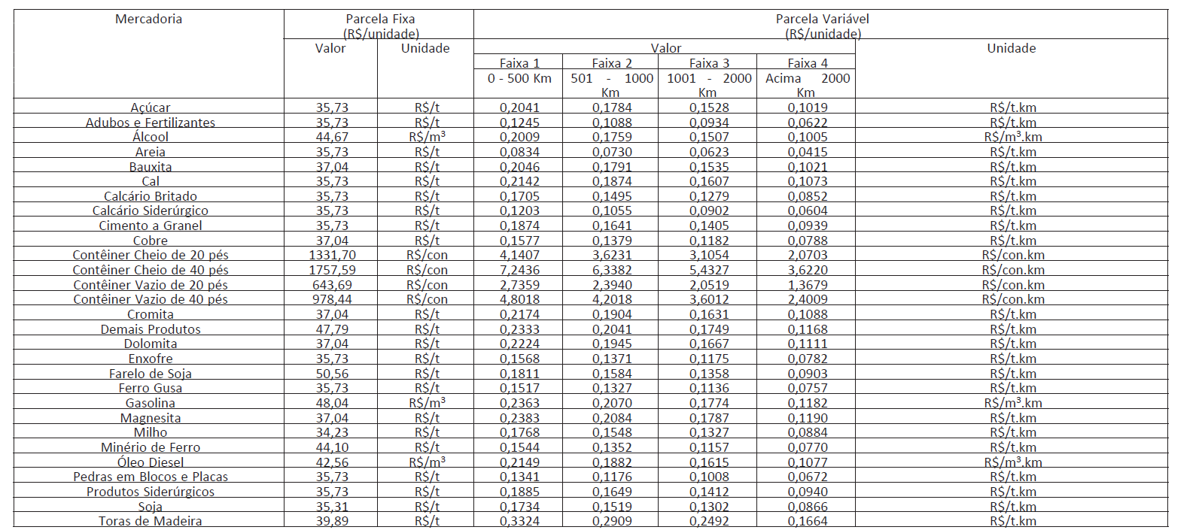

Ano/Período
01 set de 2024 a 31 ago de 2025 |  | DELIBERAÇÃO ANTT Nº 400, DE 24 DE OUTUBRO DE 2025

Reajuste - Teto ANTT FNS
Ano/Período
01 jan a 31 dez de 2013 | Resolução Nº 4.446, DE 14 DE OUTUBRO DE 2014
Tabela | Parcela Fixa |  | Parcela Variável
 | Valor | Unidade | Valor | Unidade
Adubos e Fertilizantes | 37.0453 | R$/T | 0.0914 | R$/T.Km
Cimento, Cal e Clínquer | 23.0947 | R$/T | 0.0901 | R$/T.Km
Açúcar | 18.4321 | R$/T | 0.1372 | R$/T.Km
Óleo Vegetal | 33.8649 | R$/T | 0.0765 | R$/T.Km
Grãos e Farelos | 19.712 | R$/T | 0.0619 | R$/T.Km
Combustíveis | 29.8988 | R$/m3 | 0.2913 | R$/m3.Km
Algodão | 27.8468 | R$/T | 0.1088 | R$/T.Km
Contêiner Vazio de 20 Pés | 165.0721 | R$/TEU | 1.2229 | R$/TEU.Km
Contêiner Vazio de 40 Pés | 297.1299 | R$/TEU | 2.2011 | R$/TEU.Km
Contêiner Cheio de 20 Pés | 230.5655 | R$/TEU | 1.7076 | R$/TEU.Km
Contêiner Cheio de 40 Pés | 415.018 | R$/TEU | 3.0737 | R$/TEU.Km
Demais Produtos | 18.3043 | R$/T | 0.0877 | R$/T.Km

Ano/Período
01 jan a 31 dez de 2014 | Resolução Nº 4.828, DE 03 de setembro de 2015
Tabela | Parcela Fixa |  | Parcela Variável
 | Valor | Unidade | Valor | Unidade
Adubos e Fertilizantes | 38.45 | R$/T | 0.0949 | R$/T.Km
Cimento, Cal e Clínquer | 23.97 | R$/T | 0.0935 | R$/T.Km
Açúcar | 19.13 | R$/T | 0.1424 | R$/T.Km
Óleo Vegetal | 35.14 | R$/T | 0.0794 | R$/T.Km
Grãos e Farelos | 20.46 | R$/T | 0.0642 | R$/T.Km
Combustíveis | 31.03 | R$/m3 | 0.3023 | R$/m3.Km
Algodão | 28.90 | R$/T | 0.1129 | R$/T.Km
Contêiner Vazio de 20 Pés | 171.31 | R$/TEU | 1.2691 | R$/TEU.Km
Contêiner Vazio de 40 Pés | 308.36 | R$/TEU | 2.2843 | R$/TEU.Km
Contêiner Cheio de 20 Pés | 239.28 | R$/TEU | 1.7721 | R$/TEU.Km
Contêiner Cheio de 40 Pés | 430.71 | R$/TEU | 3.1899 | R$/TEU.Km
Demais Produtos | 19.00 | R$/T | 0.091 | R$/T.Km

Ano/Período
01 jan 2015 a 31 dez de 2016 | Resolução Nº 5.289, de 15 de fevereiro de 2017
Tabela | Parcela Fixa |  | Parcela Variável
 | Valor | Unidade | Valor | Unidade
Adubos e Fertilizantes | 45.60 | R$/T | 0.1126 | R$/T.Km
Cimento, Cal e Clínquer | 28.43 | R$/T | 0.1109 | R$/T.Km
Açúcar | 22.69 | R$/T | 0.1689 | R$/T.Km
Óleo Vegetal | 41.68 | R$/T | 0.0942 | R$/T.Km
Grãos e Farelos | 24.27 | R$/T | 0.0761 | R$/T.Km
Combustíveis | 36.80 | R$/m3 | 0.3585 | R$/m3.Km
Algodão | 34.28 | R$/T | 0.1339 | R$/T.Km
Contêiner Vazio de 20 Pés | 203.17 | R$/TEU | 1.5052 | R$/TEU.Km
Contêiner Vazio de 40 Pés | 365.71 | R$/TEU | 2.7092 | R$/TEU.Km
Contêiner Cheio de 20 Pés | 283.79 | R$/TEU | 2.1017 | R$/TEU.Km
Contêiner Cheio de 40 Pés | 510.82 | R$/TEU | 3.7832 | R$/TEU.Km
Demais Produtos | 22.53 | R$/T | 0.1079 | R$/T.Km

Ano/Período
01 jan a 31 dez de 2017 | Resolução Nº 5.769, de 08 de março de 2018
Tabela | Parcela Fixa |  | Parcela Variável
 | Valor | Unidade | Valor | Unidade
Adubos e Fertilizantes | 45.41 | R$/T | 0.1121 | R$/T.Km
Cimento, Cal e Clínquer | 28.31 | R$/T | 0.1104 | R$/T.Km
Açúcar | 22.59 | R$/T | 0.1682 | R$/T.Km
Óleo Vegetal | 41.50 | R$/T | 0.0938 | R$/T.Km
Grãos e Farelos | 24.17 | R$/T | 0.0758 | R$/T.Km
Combustíveis | 36.64 | R$/m3 | 0.357 | R$/m3.Km
Algodão | 34.13 | R$/T | 0.1333 | R$/T.Km
Contêiner Vazio de 20 Pés | 202.31 | R$/TEU | 1.4988 | R$/TEU.Km
Contêiner Vazio de 40 Pés | 364.16 | R$/TEU | 2.6977 | R$/TEU.Km
Contêiner Cheio de 20 Pés | 282.59 | R$/TEU | 2.0928 | R$/TEU.Km
Contêiner Cheio de 40 Pés | 508.66 | R$/TEU | 3.7672 | R$/TEU.Km
Demais Produtos | 22.43 | R$/T | 0.1074 | R$/T.Km

Ano/Período
01 jan a 31 dez de 2018 | DELIBERAÇÃO Nº 981, DE 5 DE NOVEMBRO DE 2019
Tabela | Parcela Fixa |  | Parcela Variável
 | Valor | Unidade | Valor | Unidade
Adubos e Fertilizantes | 48.64 | R$/T | 0.1201 | R$/T.Km
Cimento, Cal e Clínquer | 30.32 | R$/T | 0.1182 | R$/T.Km
Açúcar | 24.19 | R$/T | 0.1801 | R$/T.Km
Óleo Vegetal | 44.45 | R$/T | 0.1005 | R$/T.Km
Grãos e Farelos | 25.89 | R$/T | 0.0812 | R$/T.Km
Combustíveis | 39.24 | R$/m3 | 0.3824 | R$/m3.Km
Algodão | 36.55 | R$/T | 0.1428 | R$/T.Km
Contêiner Vazio de 20 Pés | 216.68 | R$/TEU | 1.6052 | R$/TEU.Km
Contêiner Vazio de 40 Pés | 390.02 | R$/TEU | 2.8893 | R$/TEU.Km
Contêiner Cheio de 20 Pés | 302.66 | R$/TEU | 2.2414 | R$/TEU.Km
Contêiner Cheio de 40 Pés | 544.79 | R$/TEU | 4.0347 | R$/TEU.Km
Demais Produtos | 24.02 | R$/T | 0.115 | R$/T.Km

Ano/Período
01 jan a 31 dez de 2019 | DELIBERAÇÃO Nº 166, DE 31 DE MARÇO DE 2020
Tabela | Parcela Fixa |  | Parcela Variável
 | Valor | Unidade | Valor | Unidade
Adubos e Fertilizantes | 52.37 | R$/T | 0.1293 | R$/T.Km
Cimento, Cal e Clínquer | 32.65 | R$/T | 0.1273 | R$/T.Km
Açúcar | 26.05 | R$/T | 0.1939 | R$/T.Km
Óleo Vegetal | 47.86 | R$/T | 0.1082 | R$/T.Km
Grãos e Farelos | 27.88 | R$/T | 0.0874 | R$/T.Km
Combustíveis | 42.25 | R$/m3 | 0.4118 | R$/m3.Km
Algodão | 39.36 | R$/T | 0.1538 | R$/T.Km
Contêiner Vazio de 20 Pés | 233.32 | R$/TEU | 1.7284 | R$/TEU.Km
Contêiner Vazio de 40 Pés | 419.96 | R$/TEU | 3.1111 | R$/TEU.Km
Contêiner Cheio de 20 Pés | 325.9 | R$/TEU | 2.4135 | R$/TEU.Km
Contêiner Cheio de 40 Pés | 586.62 | R$/TEU | 4.3445 | R$/TEU.Km
Demais Produtos | 25.86 | R$/T | 0.1238 | R$/T.Km

Ano/Período
01 jan a 31 dez de 2020 | DELIBERAÇÃO Nº 62, DE 23 DE FEVEREIRO DE 2021
Tabela | Parcela Fixa |  | Parcela Variável
 | Valor | Unidade | Valor | Unidade
Adubos e Fertilizantes | 64.45 | R$/T | 0.1591 | R$/T.Km
Cimento, Cal e Clínquer | 40.18 | R$/T | 0.1567 | R$/T.Km
Açúcar | 32.06 | R$/T | 0.2386 | R$/T.Km
Óleo Vegetal | 58.90 | R$/T | 0.1332 | R$/T.Km
Grãos e Farelos | 34.31 | R$/T | 0.1076 | R$/T.Km
Combustíveis | 52.00 | R$/m3 | 0.5068 | R$/m3.Km
Algodão | 48.44 | R$/T | 0.1893 | R$/T.Km
Contêiner Vazio de 20 Pés | 287.16 | R$/TEU | 2.1272 | R$/TEU.Km
Contêiner Vazio de 40 Pés | 516.86 | R$/TEU | 3.8290 | R$/TEU.Km
Contêiner Cheio de 20 Pés | 401.10 | R$/TEU | 2.9704 | R$/TEU.Km
Contêiner Cheio de 40 Pés | 721.98 | R$/TEU | 5.3470 | R$/TEU.Km
Demais Produtos | 31.83 | R$/T | 0.1524 | R$/T.Km

Ano/Período
01 jan a 31 dez de 2021 | DELIBERAÇÃO Nº 64, DE 4 DE FEVEREIRO DE 2022
Tabela | Parcela Fixa |  | Parcela Variável
 | Valor | Unidade | Valor | Unidade
Adubos e Fertilizantes | 75.89 | R$/t | 0.1874 | R$/t.km
Cimento, Cal e Clínquer | 47.31 | R$/t | 0.1845 | R$/t.km
Açúcar | 37.75 | R$/t | 0.2810 | R$/t.km
Óleo Vegetal | 69.35 | R$/t | 0.1568 | R$/t.km
Grãos e Farelos | 40.40 | R$/t | 0.1266 | R$/t.km
Combustíveis | 61.22 | R$/m³ | 0.5967 | R$/m³.km
Algodão | 57.03 | R$/t | 0.2229 | R$/t.km
Contêiner Vazio de 20 Pés | 338.09 | R$/TEU | 2.5045 | R$/TEU.km
Contêiner Vazio de 40 Pés | 608.54 | R$/TEU | 4.5081 | R$/TEU.km
Contêiner Cheio de 20 Pés | 472.24 | R$/TEU | 3.4973 | R$/TEU.km
Contêiner Cheio de 40 Pés | 850.04 | R$/TEU | 6.2954 | R$/TEU.km
Demais Produtos | 37.47 | R$/t | 0.1794 | R$/t.km

 | DECISÃO SUFER Nº 17, DE 27 DE JANEIRO DE 2023
Tabela | Parcela Fixa |  | Parcela Variável
 | Valor | Unidade | Valor | Unidade
Adubos e Fertilizantes | 79.71 | R$/t | 0.1968 | R$/t.km
Cimento, Cal e Clinquer | 49.69 | R$/t | 0.1938 | R$/t.km
Açucar | 39.65 | R$/t | 0.2951 | R$/t.km
Óleo Vegetal | 72.84 | R$/t | 0.1647 | R$/t.km
Grãos e Farelos | 42.43 | R$/t | 0.1330 | R$/t.km
Combustíveis | 64.30 | R$/m 3 | 0.6267 | R$/m 3 .km
Algodão | 59.90 | R$/t | 0.2341 | R$/t.km
Contêiner Vazio de 20 pés | 355.09 | R$/TEU | 2.6304 | R$/TEU.km
Contêiner Vazio de 40 pés | 639.14 | R$/TEU | 4.7348 | R$/TEU.km
Contêiner Cheio de 20 pés | 495.99 | R$/TEU | 3.6732 | R$/TEU.km
Contêiner Cheio de 40 pés | 892.79 | R$/TEU | 6.6120 | R$/TEU.km
Demais Produtos | 39.35 | R$/t | 0.1884 | R$/t.km

Ano/Período
01 jan a 31 dez de 2023 | DECISÃO SUFER Nº 1, DE 9 DE JANEIRO DE 2024
Tabela | Parcela Fixa |  | Parcela Variável
 | Valor | Unidade | Valor | Unidade
Adubos e Fertilizantes | 77.08 | R$/t | 0.1903 | R$/t.km
Cimento, Cal e Clinquer | 48.05 | R$/t | 0.1874 | R$/t.km
Açucar | 38.34 | R$/t | 0.2854 | R$/t.km
Óleo Vegetal | 70.44 | R$/t | 0.1593 | R$/t.km
Grãos e Farelos | 41.03 | R$/t | 0.1286 | R$/t.km
Combustíveis | 62.18 | R$/m 3 | 0.6060 | R$/m 3 .km
Algodão | 57.93 | R$/t | 0.2264 | R$/t.km
Contêiner Vazio de 20 pés | 343.39 | R$/TEU | 2.5437 | R$/TEU.km
Contêiner Vazio de 40 pés | 618.07 | R$/TEU | 4.5787 | R$/TEU.km
Contêiner Cheio de 20 pés | 479.64 | R$/TEU | 3.5521 | R$/TEU.km
Contêiner Cheio de 40 pés | 863.36 | R$/TEU | 6.3940 | R$/TEU.km
Demais Produtos | 38.05 | R$/t | 0.1822 | R$/t.km

Ano/Período
01 jan a 31 dez de 2025 | DECISÃO SUFER Nº 2, DE 9 DE JANEIRO DE 2025
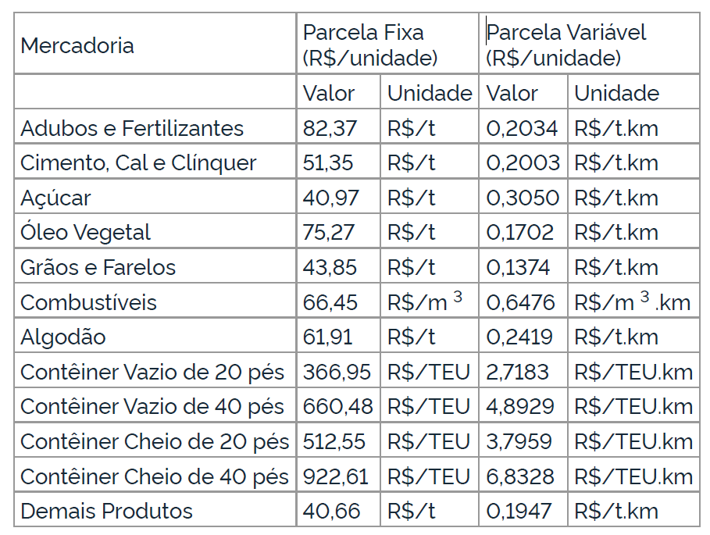

Ano/Período
01 jan 2017 a 31 dez de 2020 | DELIBERAÇÃO Nº 140, DE 16 DE ABRIL DE 2021
Direito de passagem exígivel da Rumo Malha central S.A | Parcela Fixa
 | Valor |  | Unidade
 | 33.07 |  | R$/t

Ano/Período
01 jan 2017 a 31 dez de 2021 | DECISÃO SUFER Nº 64, DE 4 DE FEVEREIRO DE 2022
Direito de passagem exígivel da Rumo Malha central S.A | Parcela Fixa
 | Valor |  | Unidade
 | 38.94 |  | R$/t

Ano/Período
01 jan 2017 a 31 dez de 2022 | DECISÃO SUFER Nº 17, DE 27 DE JANEIRO DE 2023
Direito de passagem exígivel da Rumo Malha central S.A | Parcela Fixa
 | Valor |  | Unidade
 | 40.90 |  | R$/t

Ano/Período
01 jan a 31 dez de 2023 | DECISÃO SUFER Nº 1, DE 9 DE JANEIRO DE 2024
Direito de passagem exígivel da Rumo Malha central S.A | Parcela Fixa
 | Valor |  | Unidade
 | 39.55 |  | R$/t

Ano/Período
01 jan a 31 dez de 2024 | DECISÃO SUFER Nº 2, DE 9 DE JANEIRO DE 2025
Direito de passagem exígivel da Rumo Malha central S.A | Parcela Fixa
 | Valor |  | Unidade
 | 42.26 |  | R$/t

Ano/Período
14 jan a 31 dez de 2026 | DECISÃO SUFER Nº 2, DE 14 DE JANEIRO DE 2026

Tabela | Parcela Fixa |  | Parcela Variável
 | Valor | Unidade | Valor | Unidade
PRODUTO | FIXO | UNIFIX | VARIÁVEL | UNIVAR
Adubos e Fertilizantes | 81.38 | R$/t | 0.2010 | R$/t.km
Cimento, Cal e Clínquer | 50.73 | R$/t | 0.1979 | R$/t.km
Açúcar | 40.48 | R$/t | 0.3013 | R$/t.km
Óleo Vegetal | 74.37 | R$/t | 0.1682 | R$/t.km
Grãos e Farelos | 43.32 | R$/t | 0.1358 | R$/t.km
Combustíveis | 65.65 | R$/m3 | 0.6398 | R$/m3.km
Algodão | 61.17 | R$/t | 0.2390 | R$/t.km
Contêiner Vazio de 20 Pés | 362.55 | R$/TEU | 2.6857 | R$/TEU.km
Contêiner Vazio de 40 Pés | 652.56 | R$/TEU | 4.8342 | R$/TEU.km
Contêiner Cheio de 20 Pés | 506.40 | R$/TEU | 3.7504 | R$/TEU.km
Contêiner Cheio de 40 Pés | 911.55 | R$/TEU | 6.7509 | R$/TEU.km
Demais Produtos | 40.17 | R$/t | 0.1924 | R$/t.km

Ano/Período
01 jan a 31 dez de 2024 | DECISÃO SUFER Nº 2, DE 14 DE JANEIRO DE 2026
Direito de passagem exígivel da Rumo Malha central S.A | Parcela Fixa
 | Valor |  | Unidade
 | 41.75 |  | R$/t

Memória de cálculo
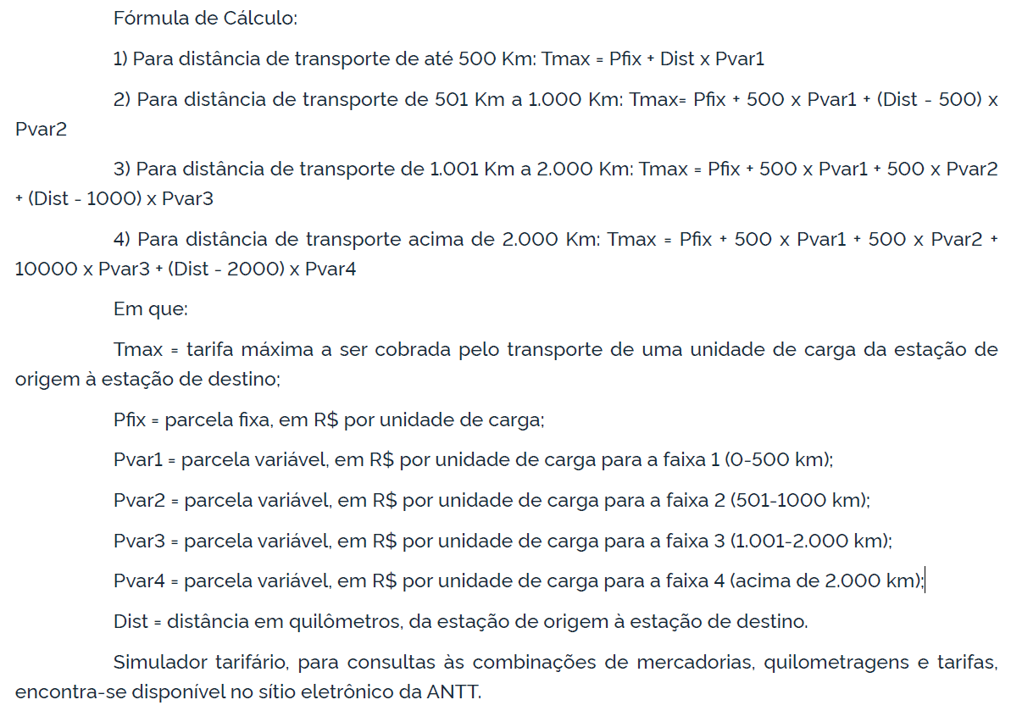
Memória de cálculo FCA | Memória de cálculo FNS

